Liste formations
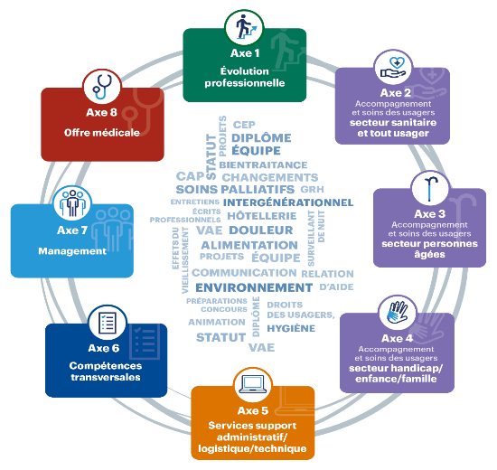
ACTIONS PAR 2022

*LEGENDE :
AFR et AFN = Actions de formations régionales et nationales (financement sur fonds mutualisés)
AFC = Actions de formation coordonnées (financement des frais de déplacement sur fonds mutualisés)

Actions de formation | AXES | Durée en heures | NATURE
Accompagnement individuel et collectif à la VAE aides-soignants | 1 | 70 | AFR
CAP Blanchisserie | 1 | 168 | AFR
CAP production et service en restauration | 1 | 252 | AFR
FAE ACH | 1 | 154 | AFR
FAE AMA | 1 | 105 | AFR
FAE TS/TSH | 1 | 189 | AFR
Formation diplômante dans le secteur de la logistique | 1 | 245 | AFR
Préparation concours ACH | 1 | 140 | AFR
Préparation concours d'AMA | 1 | 70 | AFR
Préparation concours et examen professionnel d'entrée à l'IFSI | 1 |  | AFR
Titre professionnel agent de service médico-social | 1 |  | AFR
Titre professionnel secrétaire-assistante médico-social | 1 | 518 | AFR
Accompagner les aidants | 2 | 14 | AFN
Annonce d'un dommage associé aux soins | 2 | 14 | AFR
Bientraitance de l'intention à la pratique | 2 | 28 | AFR
Changer le regard sur la personne âgée hospitalisée | 2 | 21 | AFN
Distance relationelle entre usagers et professionnels : un équilibre à trouver | 2 | 21 | AFN
Image de soi : soins esthétiques médiateurs de le relation d'aide | 2 | 21 | AFR
La communication non verbale dans la relation aux patients déments/désorientés ou non communicants | 2 | 21 | AFN
Les premiers secours en santé mentale | 2 | 14 | AFN
Mobiliser l'humour en situation professionnelle | 2 | 21 | AFR
Participation de la personne accueillie à la co-construction de son projet individuel | 2 | 21 | AFR
Précarité et rupture des parcours de soins | 2 |  | AFN
Prise en charge d'un patient d'une autre culture | 2 | 21 | AFR
Rencontre IDE/AS, renforcer la réflexion éthique en santé et la place des usagers dans leur prise en charge | 2 | 7 | AFR
Sensibilisation aux conduite addictives : un abord spécifique - alcoologie, tabacologie et toxicologie | 2 | 21 | AFR
Spécificités du temps soignant en psychiatrie | 2 |  | AFC
Animation d'activités en exterieur - Atelier jardinage module 2e | 3 | 14 | AFR
Animation d'ateliers "flash" occupationnels module 2f | 3 | 14 | AFR
Animation d'ateliers créatifs dans un souci de développement durable module 2c | 3 | 14 | AFR
Animation d'ateliers de gymnastique douce module 2b | 3 | 14 | AFR
Animation d'atelier mémoire module 2a | 3 | 14 | AFR
Animation d'ateliers sensoriels module 2d | 3 | 14 | AFR
Comprendre et mieux ressentir les effets du veillisement | 3 | 7 | AFC
Connaitre et savoir soigner les problèmes dermatologiques et les plaies des personnes agées | 3 | 21 | AFC
De la connaissance et bonne utilisation de la grille AGGIR en USLD et en EHPAD | 3 | 14 | AFC
Fondamentaux de la gériatrie | 3 | 28 | AFC
Formation à la démarche palliative et à l'accompagnement des personnes en fin de vie des personnels en Ehpad | 3 | 21 | AFC
Intimité et sexualité des personnes âgées en Ehpad | 3 | 14 | AFC
L'animation : savoir et savoir être - conception et organisation | 3 | 14 | AFR
Prise en charge des troubles psychiatrique en EHPAD | 3 | 21 | AFC
Prise en charge non médicamenteuse des troubles du comportement en EHPAD ou USLD : la maladie d'Alzheimer et l'ensemble des démences apparentées | 3 | 21 | AFC
Accueil et accompagnement des mineurs non accompagnés | 4 | 14 | AFC
Personnes handicapées vieillissantes : préparer une transition de qualité d'une structure handicap vers une structure EHPAD | 4 |  | AFC
Facile à lire et à comprendre - FALC | 4 |  | AFC
Fondamentaux du métier de surveillant de nuit | 4 |  | AFR
Assitant medico administratif : évolution des missions et compétences | 5 | 28 | AFR
Conseil en évolution professionnelle CEP offre en cours de construction | 5 |  | AFRN
Formation de base à la gestion des ressources humaines : Dispositif modulaire | 5 | 49 | AFR
Les Incontournables de la chaîne Accueil-Facturation-Recouvrement des soins | 5 | 21 | AFN
Les techniques de recrutement au regard des nouveaux usages (RH et cadres) | 5 |  | AFR
Parcours hotelier : formation modulaire | 5 | Achat EC | AFR
Politique de communication interne/externe et plan de communication | 5 | 21 | AFR
Veille juridique et appronfondissement de la gestion RH pour les Ehpad | 5 | 7 | AFR
Communication interne,externe : de quoi parle-t-on ? Une sensibilisation aux enjeux de la communication | 6 | 7 | AFR
Communiquer dans son environnement professionnel | 6 | 21 | AFR
Enjeux et finalités des écrits professionnels | 6 |  | AFR
Elaborer, conduire et évaluer un projet culturel | 6 | 14 | AFR
Entretien professionnel - Evalué : se préparer à son entretien professionnel | 6 | 2 | AFC
E-réputation | 6 | 7 | AFR
Participer à un projet culturel, dans son établissement | 6 | 7 | AFR
Prévention et gestion des situations de violence et d'agressivité | 6 |  | AFR
Statut du fonctionnaire hospitalier | 6 | 21 | AFR
Animer le travail en équipe | 7 | 21 | AFC
Conduire les changements (management module 2) | 7 | 7 | AFC
Encadrement de proximité : piloter et animer une équipe des services administratifs, logistique, technique | 7 | 28 | AFC
Entretien professionnel - Evaluateur : être formateur interne à la conduite de l'entretien professionnel | 7 | 14 | AFC
Entretien professionnel - Evaluateur : réglementation, enjeux et mise en œuvre de l'entretien professionnel | 7 | 2 modules e-learning | AFC
Entretien professionnel - Evaluateur : se former aux techniques de l'entretien professionnel | 7 | 16 | AFC
Gestion du temps de travail et élaboration des plannings | 7 | 21 | AFC
Manager en mode projet | 7 | 21 | AFC
Manager la cohabitation au sein de son équipe | 7 | 7 | AFC
Mettre en place une démarche qualité | 7 | 7 | AFC
Savoir gérer des situations difficiles | 7 | 14 | AFC
Savoir s'affirmer dans son rôle de cadre | 7 | 7 | AFC
Accompagnement du développement des carrières | 8 | 14 | AFN MED
Connaitre l'environnement institutionnel et comprendre ses évolutions | 8 | 14 | AFN MED
Construire un projet en équipe | 8 | 14 | AFN MED
Vie professionnelle en équipe hospitalière (Destiné aux médecins) | 8 | 14 | AFN MED

